Resumen de Notas
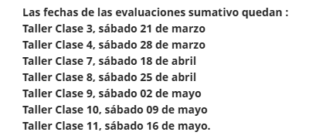
Númer | Nombre | RUT | TC3 | TC4 | TC8 | TC9 | TC10 | TC11 | SI | SII
1 | AGUILA/AYANCAN JOSE | 172962696 | 6.0 | 1.0 | 1.0 |  |  |  | 5.8
2 | BELTRAN/SOTO ALVARO | 161519006 | 6.0 | 1.0 | 1.0 |  |  |  | 5.8
3 | CARRASCO/JORQUERA HANS | 194321104 | 6.1 | 4.5 | 3.0 |  |  |  | 6.4
4 | CESPEDES/SAAVEDRA JORGE | 16902989K | 6.1 | 4.5 | 3.0 |  |  |  | 6.4
5 | LIZAMA/LOBOS TATIANA | 13061213K | 6.3 | 7.0 | 7.0 |  |  |  | 6.4
6 | RETAMAL/PALMA ROBERTO | 175321861 | 6.3 | 7.0 | 7.0 |  |  |  | 6.4

Asistencia
0 | 1
60 | 4
90 | 7
100 | 7

Escala de Notas Asistencia

